Лист1
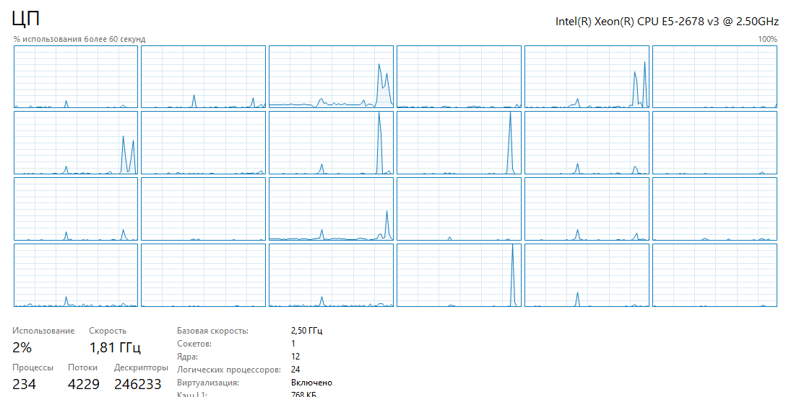
поток | объём данных | время
2 | 10000 | 0.00206797
2 | 100000 | 0.00893807
2 | 1000000 | 0.0689693
2 | 10000000 | 0.66311
2 | 100000000 | 5.62495
3 | 10000 | 0.00233401
3 | 100000 | 0.00814761
3 | 1000000 | 0.0629699
3 | 10000000 | 0.568078
3 | 100000000 | 5.30576
4 | 10000 | 0.00219934
4 | 100000 | 0.00807054
4 | 1000000 | 0.0667267
4 | 10000000 | 0.568407
4 | 100000000 | 5.3285
6 | 10000 | 0.00278258
6 | 100000 | 0.00849508
6 | 1000000 | 0.0667095
6 | 10000000 | 0.649995
6 | 100000000 | 5.62404
12 | 10000 | 0.00565061
12 | 100000 | 0.0127313
12 | 1000000 | 0.0922312
12 | 10000000 | 0.827222
12 | 100000000 | 6.96105
24 | 10000 | 0.00908693
24 | 100000 | 0.0232071
24 | 1000000 | 0.164904
24 | 10000000 | 1.69477
24 | 100000000 | 10.7805

